TAS-TOS
Numune Adı | TAS(mmol/L) | TOS (µmol/L) | OSI | NOT
3 | 2.02 | 4.77 | 0.236 |  | Bu çalışmada "Relassay" marka kitler kullanılmıştır.
4 | 1.97 | 5.63 | 0.286 |  | Kullanılan cihaz: Mindray marka BS300 model tam otomatik biyokimya cihazı
6 | 2.59 | 4.33 | 0.167 |  | TAS: Total Antıoxıdant Status
7 | 1.57 | 2.16 | 0.138 |  | TOS: Total Oxıdant Status
9 | 1.61 | 3.76 | 0.234 |  | OSI: Oxıdatıve Stress Index
a-1 | 1.83 | 3.79 | 0.207 |  | MDA: Malondialdehit
a-2 | 2.04 | 3.59 | 0.176
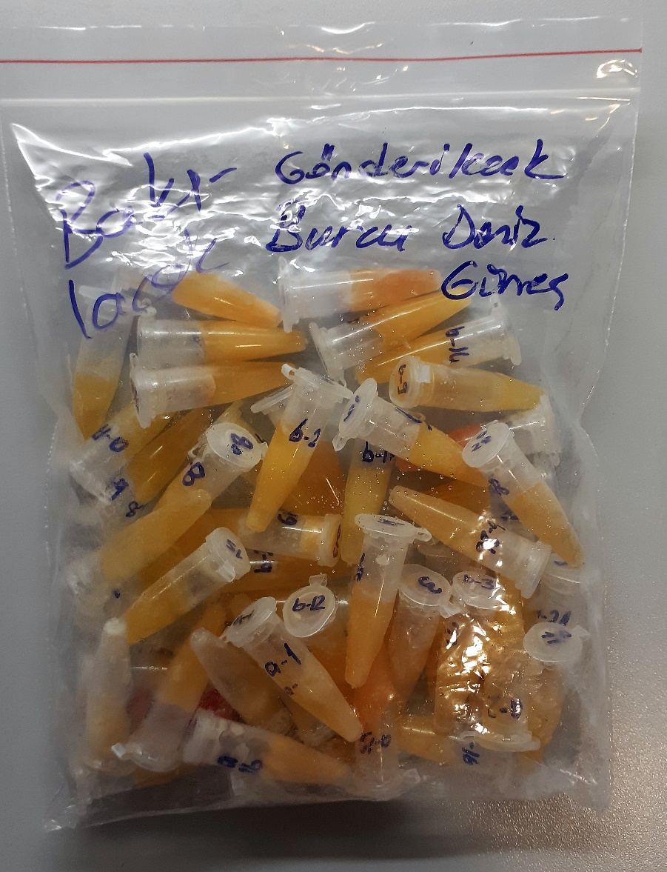
a-5 | 1.96 | 5.45 | 0.278
a-8 | 1.93 | 3.63 | 0.188
a-11 | 1.74 | 3.83 | 0.220
a-12 | 2.18 | 4.26 | 0.195
a-14 | 1.58 | 4.09 | 0.259
a-15 | 1.81 | 8.33 | 0.460 | hemolizli
a-16 | 1.93 | 4.73 | 0.245
a-17 | 2.05 | 4.65 | 0.227
a-18 | 1.63 | 4.34 | 0.266
a-19 | 2.08 | 3.47 | 0.167
a-20 | 2.16 | 13.81 | 0.639 | hemolizli
a-21 | 1.75 | 4.7 | 0.269
a-22 | 1.8 | 4.22 | 0.234 | lipemi
a-23 | 2.22 | 37.9 | 1.707 | hemolizli
a-26 | 2.06 | 5.38 | 0.261
a-27 | 1.8 | 3.99 | 0.222
a-28 | 1.91 | 4.51 | 0.236
a-29 | 1.55 | 4.66 | 0.301
b-1 | 2.31 | 5.09 | 0.220
b-2 | 2.02 | 3.4 | 0.168
b-3 | 2.24 | 4.05 | 0.181
b-4 | 2.09 | 3.9 | 0.187
b-5 | 1.85 | 5.53 | 0.299
b-6 | 2.61 | 3.76 | 0.144
b-7 | 1.21 | 2.4 | 0.198
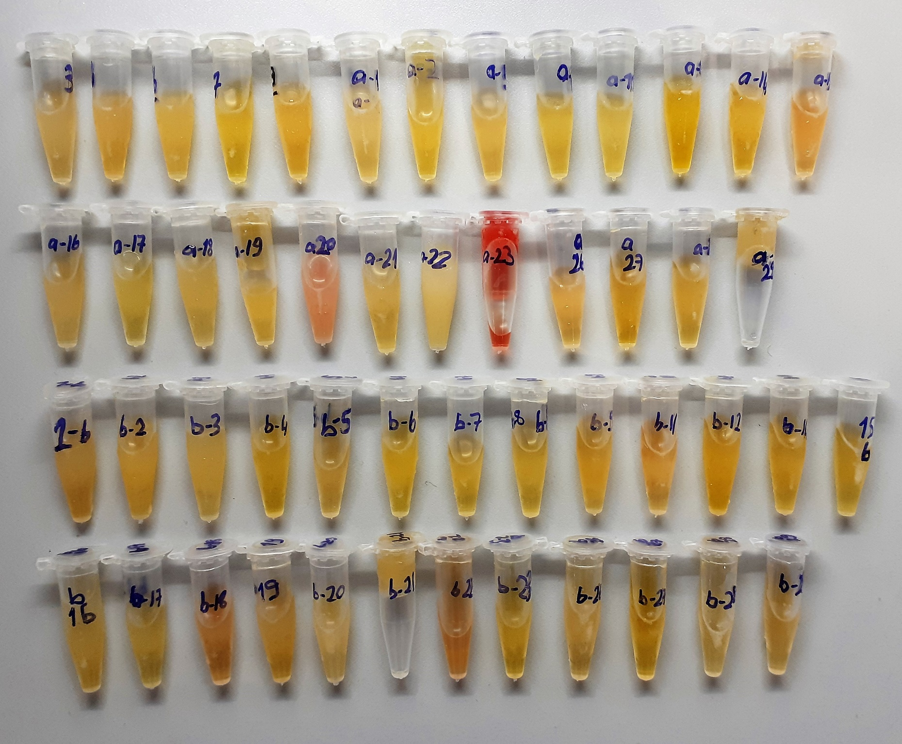
b-8 | 2.18 | 3.79 | 0.174
b-9 | 2.08 | 4.28 | 0.206
b-11 | 1.85 | 5.09 | 0.275
b-12 | 2.54 | 3.28 | 0.129
b-14 | 1.61 | 4.42 | 0.275
b-15 | 1.72 | 4.83 | 0.281
b-16 | 1.52 | 3.59 | 0.236
b-17 | 1.99 | 4.81 | 0.242
b-18 | 1.8 | 8.25 | 0.458 | hemolizli
b-19 | 2.34 | 3.7 | 0.158
b-20 | 2.17 | 3.97 | 0.183 | lipemi
b-21 | 1.53 | 3.73 | 0.244
b-22 | 1.84 | 8.56 | 0.465 | hemolizli
b-23 | 1.83 | 3.59 | 0.196
b-26 | 2.07 | 4.84 | 0.234
b-27 | 1.76 | 3.64 | 0.207
b-28 | 1.58 | 4.21 | 0.266
b-29 | 1.88 | 4.25 | 0.226

MDA
MDA
2.481 | 100
1.743 | 50
0.994 | 25
0.513 | 12.5
0.288 | 6.25
0.122 | 3.125
0 | 0
 | absorbans | abs-blank | expected | result
std1 | 2.511 | 2.481 | 100 | 98.255324199
std2 | 1.773 | 1.743 | 50 | 54.386747391
std3 | 1.024 | 0.994 | 25 | 23.072418324
std4 | 0.543 | 0.513 | 12.5 | 9.978822471
std5 | 0.318 | 0.288 | 6.25 | 5.737761696
std6 | 0.152 | 0.122 | 3.125 | 3.378521556
blank | 0.03 | 0 | 0 | 2.0613

 |  |  |  |  | concentratıon (mmol/L)

Numune | absorbans | abs-blank | result
3 | 0.446 | 0.416 | 8.003212704
4 | 0.27 | 0.24 | 4.9884024
6 | 0.27 | 0.24 | 4.9884024
7 | 0.128 | 0.098 | 3.091503636
9 | 0.24 | 0.21 | 4.5478029
a-1 | 0.26 | 0.23 | 4.8391641
a-2 | 0.295 | 0.265 | 5.371874775
a-5 | 0.322 | 0.292 | 5.802674976
a-8 | 0.219 | 0.189 | 4.252084239
a-11 | 0.164 | 0.134 | 3.527153604
a-12 | 0.281 | 0.251 | 5.155303959
a-14 | 0.139 | 0.109 | 3.221357679
a-15 | 0.166 | 0.136 | 3.552257664
a-16 | 0.202 | 0.172 | 4.020353856
a-17 | 0.156 | 0.126 | 3.427686084
a-18 | 0.26 | 0.23 | 4.8391641
a-19 | 0.266 | 0.236 | 4.928422464
a-20 | 1.099 | 1.069 | 25.608559599
a-21 | 0.27 | 0.24 | 4.9884024
a-22 | 1.01 | 0.98 | 22.6137816
a-23 | 0.703 | 0.673 | 13.725202311
a-26 | 0.62 | 0.59 | 11.7059769
a-27 | 0.79 | 0.76 | 16.0171344
a-28 | 0.62 | 0.59 | 11.7059769
a-29 | 0.3 | 0.27 | 5.4503481
b-1 | 0.52 | 0.49 | 9.4901949
b-2 | 0.354 | 0.324 | 6.335642784
b-3 | 0.37 | 0.34 | 6.6112344
b-4 | 0.364 | 0.334 | 6.507176004
b-5 | 0.734 | 0.704 | 14.521280544
b-6 | 0.578 | 0.548 | 10.746459936
b-7 | 0.209 | 0.179 | 4.114942119
b-8 | 0.37 | 0.34 | 6.6112344
b-9 | 0.917 | 0.887 | 19.685132271
b-11 | 0.576 | 0.546 | 10.701812244
b-12 | 0.679 | 0.649 | 13.124537559
b-14 | 0.326 | 0.296 | 5.867967744
b-15 | 0.231 | 0.201 | 4.419785559
b-16 | 0.39 | 0.36 | 6.9642624
b-17 | 0.671 | 0.641 | 12.927351879
b-18 | 0.754 | 0.724 | 15.046975584
b-19 | 0.815 | 0.785 | 16.708940775
b-20 | 0.338 | 0.308 | 6.066122976
b-21 | 0.694 | 0.664 | 13.498352064
b-22 | 0.93 | 0.9 | 20.08218
b-23 | 0.52 | 0.49 | 9.4901949
b-26 | 0.624 | 0.594 | 11.799541524
b-27 | 0.113 | 0.083 | 2.919054951
b-28 | 0.774 | 0.744 | 15.582157824
b-29 | 0.272 | 0.242 | 5.018534676

IL-6
2.492 | 0.123 | 0.114 | 0.117 | 0.092 | 0.128 | 0.147 | 0.065
1.689 | 0.137 | 0.107 | 0.174 | 0.114 | 0.088 | 0.108 | 0.1
0.991 | 0.184 | 0.114 | 0.14 | 0.122 | 0.097 | 0.122
0.656 | 0.116 | 0.081 | 0.169 | 0.161 | 0.094 | 0.105
0.462 | 0.13 | 0.07 | 0.098 | 0.13 | 0.089 | 0.094
0.309 | 0.163 | 0.124 | 0.109 | 0.112 | 0.392 | 0.084
0.148 | 0.279 | 0.115 | 0.086 | 0.158 | 0.168 | 0.076
0.067 | 0.088 | 0.173 | 0.078 | 0.122 | 0.102 | 0.075

IL-6
2.425 | 500
1.622 | 250
0.924 | 125
0.589 | 62.5
0.395 | 31.25
0.242 | 15.63
0.081 | 7.81
0 | 0
 | abs | abs-blank | expected | result
std1 | 2.492 | 2.425 | 500 | 497.92444437
std2 | 1.689 | 1.622 | 250 | 261.124568
std3 | 0.991 | 0.924 | 125 | 113.24616654
std4 | 0.656 | 0.589 | 62.5 | 61.416424799
std5 | 0.462 | 0.395 | 31.25 | 37.078756975
std6 | 0.309 | 0.242 | 15.63 | 20.821557916
std7 | 0.148 | 0.081 | 7.81 | 6.510905959
blank | 0.067 | 0 | 0 | 0.3955

 |  |  |  |  |  |  |  | concentratıon (pg/ml)

Numune | absorbans | abs-blank | result
3 | 0.123 | 0.056 | 4.545988384
4 | 0.137 | 0.07 | 5.6378231
6 | 0.184 | 0.117 | 9.461867791
7 | 0.116 | 0.049 | 4.008202919
9 | 0.13 | 0.063 | 5.089195111
a-1 | 0.163 | 0.096 | 7.723047904
a-2 | 0.279 | 0.212 | 17.937573136
a-5 | 0.088 | 0.021 | 1.911273679
a-8 | 0.114 | 0.047 | 3.855545671
a-11 | 0.107 | 0.04 | 3.3247304
a-12 | 0.114 | 0.047 | 3.855545671
a-14 | 0.081 | 0.014 | 1.400594524
a-15 | 0.07 | 0.003 | 0.609051871
a-16 | 0.124 | 0.057 | 4.623257431
a-17 | 0.115 | 0.048 | 3.931818976
a-18 | 0.173 | 0.106 | 8.544972284
a-19 | 0.117 | 0.05 | 4.0846975
a-20 | 0.174 | 0.107 | 8.627773231
a-21 | 0.14 | 0.073 | 5.874608951
a-22 | 0.169 | 0.102 | 8.214874876
a-23 | 0.098 | 0.031 | 2.650219559
a-26 | 0.109 | 0.042 | 3.475838716
a-27 | 0.086 | 0.019 | 1.764812159
a-28 | 0.078 | 0.011 | 1.183391599
a-29 | 0.092 | 0.025 | 2.205524375
b-1 | 0.114 | 0.047 | 3.855545671
b-2 | 0.122 | 0.055 | 4.468829975
b-3 | 0.161 | 0.094 | 7.559990684
b-4 | 0.13 | 0.063 | 5.089195111
b-5 | 0.112 | 0.045 | 3.703330975
b-6 | 0.158 | 0.091 | 7.316234639
b-7 | 0.122 | 0.055 | 4.468829975
b-8 | 0.128 | 0.061 | 4.933439999
b-9 | 0.088 | 0.021 | 1.911273679
b-11 | 0.097 | 0.03 | 2.5758271
b-12 | 0.094 | 0.027 | 2.353313551
b-14 | 0.089 | 0.022 | 1.984670396
b-15 | 0.392 | 0.325 | 29.319419375
b-16 | 0.168 | 0.101 | 8.132627119
b-17 | 0.102 | 0.035 | 2.948895775
b-18 | 0.147 | 0.08 | 6.4309816
b-19 | 0.108 | 0.041 | 3.400229239
b-20 | 0.122 | 0.055 | 4.468829975
b-21 | 0.105 | 0.038 | 3.174064636
b-22 | 0.094 | 0.027 | 2.353313551
b-23 | 0.084 | 0.017 | 1.618793191
b-26 | 0.076 | 0.009 | 1.039142839
b-27 | 0.075 | 0.008 | 0.967184416
b-28 | 0.085 | 0.018 | 1.691747356
b-29 | 0.1 | 0.033 | 2.799336391

TNFA
2.44 | 0.161 | 0.157 | 0.214 | 0.166 | 0.163 | 0.167 | 0.168
1.451 | 0.163 | 0.155 | 0.218 | 0.241 | 0.152 | 0.188 | 0.161
0.984 | 0.171 | 0.192 | 0.159 | 0.178 | 0.157 | 0.184
0.518 | 0.163 | 0.153 | 0.165 | 0.167 | 0.161 | 0.151
0.254 | 0.158 | 0.158 | 0.157 | 0.164 | 0.162 | 0.166
0.164 | 0.241 | 0.167 | 0.152 | 0.172 | 0.157 | 0.155
0.103 | 0.182 | 0.161 | 0.172 | 0.164 | 0.179 | 0.15
0.054 | 0.173 | 0.172 | 0.226 | 0.107 | 0.157 | 0.147

TNFA
2.386 | 500
1.397 | 250
0.93 | 125
0.464 | 62.5
0.2 | 31.25
0.11 | 15.63
0.049 | 7.81
0 | 0
 | abs | abs-blank | expected | result
std1 | 2.44 | 2.386 | 500 | 507.83165152
std2 | 1.451 | 1.397 | 250 | 239.02046944
std3 | 0.984 | 0.93 | 125 | 141.2396279
std4 | 0.518 | 0.464 | 62.5 | 62.307534816
std5 | 0.254 | 0.2 | 31.25 | 25.85274
std6 | 0.164 | 0.11 | 15.63 | 14.7908391
std7 | 0.103 | 0.049 | 7.81 | 7.688213271
blank | 0.054 | 0 | 0 | 2.2139

 |  |  |  |  |  |  |  | concentratıon (pg/ml)

Numune | absorbans | abs-blank | result
3 | 0.161 | 0.107 | 14.434070079
4 | 0.163 | 0.109 | 14.671830351
6 | 0.171 | 0.117 | 15.626301119
7 | 0.163 | 0.109 | 14.671830351
9 | 0.158 | 0.104 | 14.078072736
a-1 | 0.241 | 0.187 | 24.211995999
a-2 | 0.182 | 0.128 | 16.947658464
a-5 | 0.173 | 0.119 | 15.865776231
a-8 | 0.157 | 0.103 | 13.959578439
a-11 | 0.155 | 0.101 | 13.722847071
a-12 | 0.192 | 0.138 | 18.157895324
a-14 | 0.153 | 0.099 | 13.486458671
a-15 | 0.158 | 0.104 | 14.078072736
a-16 | 0.167 | 0.113 | 15.148379799
a-17 | 0.161 | 0.107 | 14.434070079
a-18 | 0.172 | 0.118 | 15.745995804
a-19 | 0.214 | 0.16 | 20.8505976
a-20 | 0.218 | 0.164 | 21.344638416
a-21 | 0.159 | 0.105 | 14.196652775
a-22 | 0.165 | 0.111 | 14.909933591
a-23 | 0.157 | 0.103 | 13.959578439
a-26 | 0.152 | 0.098 | 13.368393084
a-27 | 0.172 | 0.118 | 15.745995804
a-28 | 0.226 | 0.172 | 22.336835664
a-29 | 0.166 | 0.112 | 15.029113824
b-1 | 0.241 | 0.187 | 24.211995999
b-2 | 0.178 | 0.124 | 16.465964496
b-3 | 0.167 | 0.113 | 15.148379799
b-4 | 0.164 | 0.11 | 14.7908391
b-5 | 0.172 | 0.118 | 15.745995804
b-6 | 0.164 | 0.11 | 14.7908391
b-7 | 0.107 | 0.053 | 8.144184639
b-8 | 0.163 | 0.109 | 14.671830351
b-9 | 0.152 | 0.098 | 13.368393084
b-11 | 0.157 | 0.103 | 13.959578439
b-12 | 0.161 | 0.107 | 14.434070079
b-14 | 0.162 | 0.108 | 14.552907344
b-15 | 0.157 | 0.103 | 13.959578439
b-16 | 0.179 | 0.125 | 16.586259375
b-17 | 0.157 | 0.103 | 13.959578439
b-18 | 0.167 | 0.113 | 15.148379799
b-19 | 0.188 | 0.134 | 17.672771676
b-20 | 0.184 | 0.13 | 17.1890199
b-21 | 0.151 | 0.097 | 13.250413239
b-22 | 0.166 | 0.112 | 15.029113824
b-23 | 0.155 | 0.101 | 13.722847071
b-26 | 0.15 | 0.096 | 13.132519136
b-27 | 0.147 | 0.093 | 12.779351279
b-28 | 0.168 | 0.114 | 15.267731516
b-29 | 0.161 | 0.107 | 14.434070079

